Sheet1
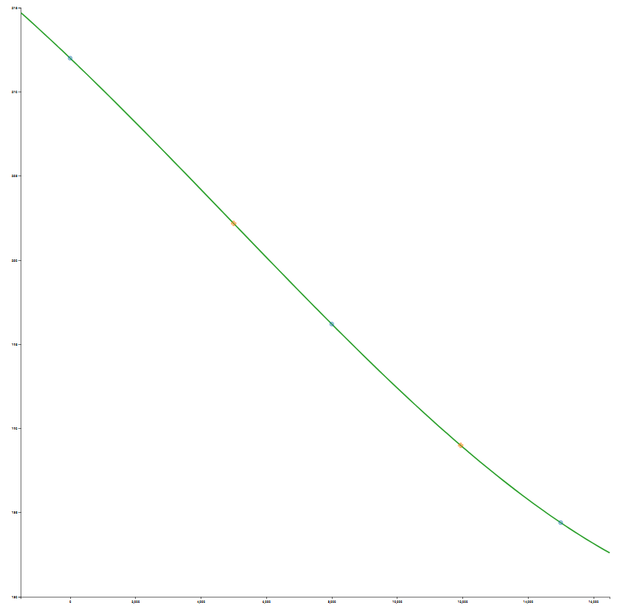
 | Temperatura de hervir agua
 | h(ft) | T(*F)
 | -1000 | 213.9 | Grado 1 | Grado 2 | Grado 3
x0 | 0 | 212 | -0.0019333333333 | -8.3333333333E-09 | -2.3015873016E-12
x1 | 3000 | 206.2 | -0.002 | 2.619047619E-08
x2 | 8000 | 196.2 | -0.0016857142857
x3 | 15000 | 184.4
 | 22000 | 172.6
 | 28000 | 163.1 |  |  |  | Variable | Valor
 |  |  |  |  |  | a0 | 212
 |  |  |  |  |  | a1 | -0.0019333333333
 |  |  |  |  |  | a2 | -8.3333333333E-09
 | Variable | Prueba | La Paz | El Alto |  | a3 | -2.3015873016E-12
 | x_m | 1524 | 3640 | 4150
 | x | 5000 | 11942 | 13615 |  | Variable | Prueba | La Paz | El Alto
 | y_c |  | 87.71 | 84.5 |  | x-x0 | 5000 | 11942 | 13615
 | y_real |  | 189.88 | 184.1 |  | x-x1 | 2000 | 8942 | 10615
 |  | 202.31 | 187.05 | 182.6 |  | x-x2 | -3000 | 3942 | 5615
 | Error |  | 0.014904149989 | 0.0081477457903
 | Error% |  | 1.4904149989 | 0.81477457903 |  | Variable | Prueba | La Paz | El Alto
 |  |  |  |  |  | el1 | 212 | 212 | 212
 |  |  |  |  |  | el2 | -9.6666666667 | -23.087866667 | -26.322333333
 |  |  |  |  |  | el3 | -0.083333333333 | -0.88987803333 | -1.2043602083
 |  |  |  |  |  | el4 | 0.069047619048 | -0.96884835252 | -1.8677332812
 |  |  |  |  |  | Solucion | 202.31904762 | 187.05340695 | 182.60557318

